신설설치위치도(1)
CCTV 설치 위치도

위 치 | 효자면 도촌리 587-6 (단독) | 위 치 | 효자면 도촌리 73-1 (단독)
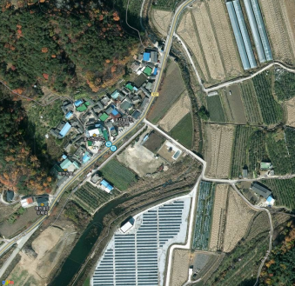 |  | 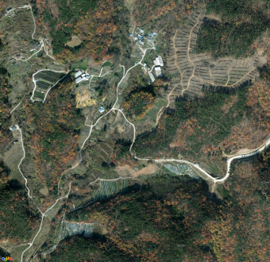

위 치 | 효자면 도촌리 390-2 (단독) | 위 치 | 효자면 도촌리 220 (단독)
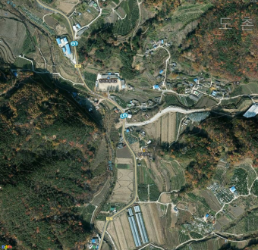 |  | 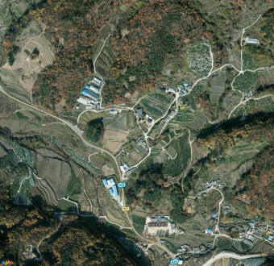

※ 위 그림은 위성사진 이므로 실제와 다를 수 있음.

